Hoja pedido EQUIPAMIENTO
Regala CINA 2021
Hoja de pedido equipamiento
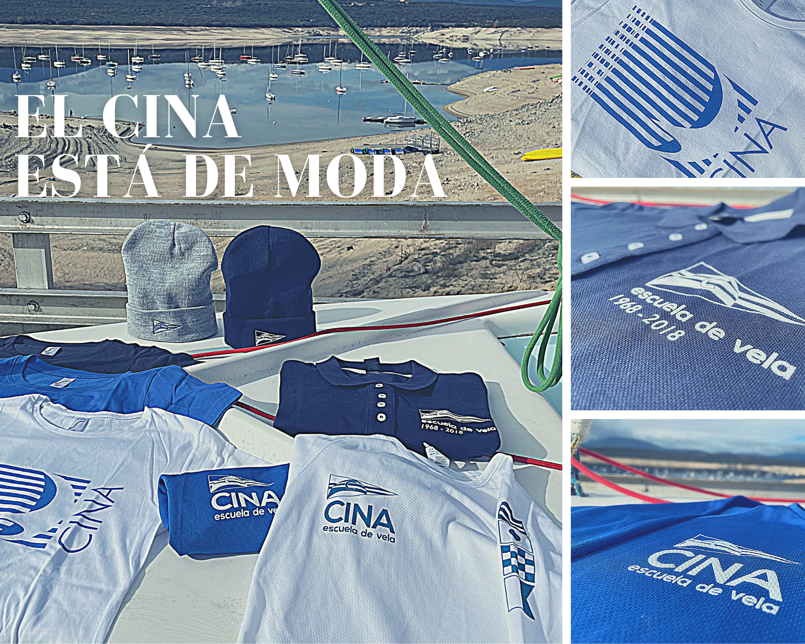

Complementos | PRECIO | Cantidad |  |  |  |  |  | Subtotal
LIBRO ORIGEN del CINA | 12.00 € |  |  |  |  |  |  | 0.00 €
GORRO AZUL | 10.00 € |  |  |  |  |  |  | 0.00 €
GORRO GRIS | 10.00 € |  |  |  |  |  |  | 0.00 €
MASCARILLA | 10.00 € |  |  |  |  |  |  | 0.00 €
BOTELLA | 10.00 € |  |  |  |  |  |  | 0.00 €
Prenda | TALLAS: | XS | S | M | L | XL | XXL
CAMISETA CLASICA BLANCA MUJER | 12.00 € |  |  |  |  |  |  | 0.00 €
CAMISETA CLASICA BLANCA HOMBRE | 12.00 € |  |  |  |  |  |  | 0.00 €
CAMISETA CLASICA AZUL MUJER | 12.00 € |  |  |  |  |  |  | 0.00 €
CAMISETA CLASICA AZUL HOMBRE | 12.00 € |  |  |  |  |  |  | 0.00 €
CAMISETA CLASICA NEGRA MUJER | 12.00 € |  |  |  |  |  |  | 0.00 €
CAMISETA CLASICA NEGRA HOMBRE | 12.00 € |  |  |  |  |  |  | 0.00 €
CAMISETA TECNICA AZUL MUJER | 15.00 € |  |  |  |  |  |  | 0.00 €
CAMISETA TECNICA AZUL HOMBRE | 15.00 € |  |  |  |  |  |  | 0.00 €
CAMISETA TECNICA BLANCA MUJER | 15.00 € |  |  |  |  |  |  | 0.00 €
CAMISETA TECNICA BLANCA HOMBRE | 15.00 € |  |  |  |  |  |  | 0.00 €
POLO 50 ANIVERSARIO MUJER | 22.00 € |  |  |  |  |  |  | 0.00 €
Gastos de envío | 5.50 € |  |  |  |  |  |  | 0.00 €

 |  |  |  |  | TOTAL |  |  | 0.00 €

1. Selecciona cantidad y talla de tu complento y/o prenda.
2. Si quieres envío a domicilio, elige gastos de envío. Si lo recoges en oficina, dejalo en blanco.
4. Haz transferencia del TOTAL a ES88 0081 1528 6100 0113 6420.
5. Cumplimenta tus datos:
Nombre y aplellidos:
Dirección postal:
Codigo postal y población:
E-mail:
6. Guarda este "excel" y envíalo por e-mail a cina@cina.es
Si tienes dudas, llama por teléfono (91 295 16 14) en horario de ofiCINA.
__________________________________________________________________

Horario de atención: 18:00 a 21:00 h (L-J) y 10:00 a 13:00 h (viernes) Tfno: 91 295 16 14 La información contenida en este mensaje y/o archivo(s) adjunto(s), enviada desde CINA Escuela de vela, es confidencial/privilegiada y está destinada a ser leída sólo por la(s) persona(s) a la(s) que va dirigida. Le recordamos que sus datos han sido incorporados en el sistema de tratamiento de CINA Escuela de vela, y que siempre y cuando se cumplan los requisitos exigidos por la normativa, usted podrá ejercer sus derechos de acceso, rectificación, limitación de tratamiento, supresión, portabilidad y oposición/revocación, en los términos que establece la normativa vigente en materia de protección de datos, dirigiendo su petición a la dirección postal C/ General Díaz Porlier, 86, 28006 Madrid, o bien a través de correo electrónico cina@cina.es Si usted lee este mensaje y no es el destinatario señalado, el empleado o el agente responsable de entregar el mensaje al destinatario, o ha recibido esta comunicación por error, le informamos que está totalmente prohibida, y puede ser ilegal, cualquier divulgación, distribución o reproducción de esta comunicación, y le rogamos que nos lo notifique inmediatamente y nos devuelva el mensaje original a la dirección arriba mencionada.

Hoja pedido CURSOS
Regala CINA 2021
Hoja pedido de cursos


Primavera 2022 (abril, mayo o junio en Madrid)
VL Iniciación | 205.00 € | 0.00 €
VL Maniobras Básicas | 205.00 € | 0.00 €
VL Perfeccionamiento | 245.00 € | 0.00 €
VL Autonomía | 245.00 € | 0.00 €
Verano 2022 (julio o agosto, en Boiro)
VL Iniciación – 10 días | 560.00 € | 0.00 €
VL Iniciación – 7 días | 485.00 € | 0.00 €
VL Perfeccionamiento – 10 días | 580.00 € | 0.00 €
VL Perfeccionamiento – 7 días | 505.00 € | 0.00 €
CR Iniciación – 10 días | 580.00 € | 0.00 €
CR Iniciación – 7 días | 505.00 € | 0.00 €
CR Perfeccionamiento – 10 días | 580.00 € | 0.00 €
CR Perfeccionamiento – 7 días | 505.00 € | 0.00 €
Otoño 2022 (septiembre, octubre o noviembre en Madrid)
VL Iniciación | 205.00 € | 0.00 €
VL Maniobras Básicas | 205.00 € | 0.00 €
VL Perfeccionamiento | 245.00 € | 0.00 €
VL Autonomía | 245.00 € | 0.00 €
Cuota CINA 2022 (solo) | 55.00 € | 0.00 €
Gastos de envío | 1.00 € | 0.00 €

TOTAL |  | 0.00 €

1. Elige solo 1 curso y fecha. (Cursos incluyen coste del curso + cuota socio 2022).
2. Si quieres envío a domicilio, elige gastos envío. Si lo recoges en oficina, dejalo en blanco.
3. Haz transferencia del TOTAL a ES88 0081 1528 6100 0113 6420.
4. Cumplimenta datos del pagador (tus datos):
Nombre y aplellidos:
Dirección postal:
Codigo postal y población:
E-mail:
5. Cumplimenta datos del beneficiario/a:
Nombre y aplellidos:
E-mail:
6. Guarda este "excel" y envíalo por e-mail a cina@cina.es
Si tienes dudas, llama por teléfono (91 295 16 14) en horario de ofiCINA.
__________________________________________________________________

Horario de atención: 18:00 a 21:00 h (L-J) y 10:00 a 13:00 h (viernes) Tfno: 91 295 16 14 La información contenida en este mensaje y/o archivo(s) adjunto(s), enviada desde CINA Escuela de vela, es confidencial/privilegiada y está destinada a ser leída sólo por la(s) persona(s) a la(s) que va dirigida. Le recordamos que sus datos han sido incorporados en el sistema de tratamiento de CINA Escuela de vela, y que siempre y cuando se cumplan los requisitos exigidos por la normativa, usted podrá ejercer sus derechos de acceso, rectificación, limitación de tratamiento, supresión, portabilidad y oposición/revocación, en los términos que establece la normativa vigente en materia de protección de datos, dirigiendo su petición a la dirección postal C/ General Díaz Porlier, 86, 28006 Madrid, o bien a través de correo electrónico cina@cina.es Si usted lee este mensaje y no es el destinatario señalado, el empleado o el agente responsable de entregar el mensaje al destinatario, o ha recibido esta comunicación por error, le informamos que está totalmente prohibida, y puede ser ilegal, cualquier divulgación, distribución o reproducción de esta comunicación, y le rogamos que nos lo notifique inmediatamente y nos devuelva el mensaje original a la dirección arriba mencionada.

